Worksheet
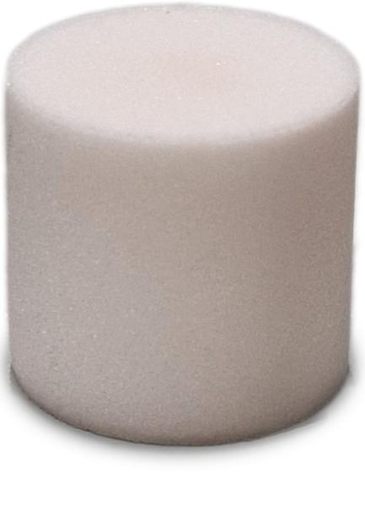
Lifenaxx Milbensauger Pro Aroma-Nachfüllpack 5 Stk LX-070

Artikelnummer | 5387 |  | VE | 50
EAN | 4260101731630 |  | Stück pro Palette | Keine Angabe
Zollnummer | 3307490090 |  | Lagen Pro Palette | 9

Abmessungen - Artikel
Länge(cm) | Breite(cm) | Höhe(cm) | Gewicht(g)
1.5 | 1.4 | 1.4 | 3

Abmessungen - Artikelverpackung
Länge(cm) | Breite(cm) | Höhe(cm) | Leergewicht(g) | Gewicht(g) Artikel+Verpackung
8.5 | 8.5 | 2.8 | 18 | 37

Abmessungen - VE Karton (Masterkarton)
Länge(cm) | Breite(cm) | Höhe(cm) | Gewicht(g)
32.1 | 26.1 | 19.5 | 1700

Verpackung - Bestandteile
Rest Zubehör (g) | Papier/Pappe (g) | Styropor (g) | Kunstst. Hohlkörper(g) | Kunstst. Folien(g) | Materialverbunde (g)
0 | 0 | 0 | 0 | 0 | 0

Weiterführende Informationen
Technaxx Reseller Portal

